BSO
ISOTRA a.s. |  |  |  |  |  |  | ISOTRA a.s. |  |  |  |  | ISOTRA a.s.
Bílovecká 2411/1, 746 01 Opava |  | TEL.: +420 553 685 101 | FAX: +420 553 685 110 |  | www.isotra.cz |  | Bílovecká 2411/1, 746 01 Opava | TEL.: +420 553 685 101 | FAX: +420 553 685 110 | www.isotra.cz |  | Bílovecká 2411/1, 746 01 Opava | TEL.: +420 553 685 101 | FAX: +420 553 685 110 | www.isotra.cz
Bon de commande BSO - Brise soleil orientable |  |  |  |  |  | 1/3 | Bon de commande BSO - Brise soleil orientable |  |  |  | 2/3 | Bon de commande BSO - Brise soleil orientable |  |  |  | 3/3
BSO Cetta, Setta a Zetta - stores inclinés |  |  |  |  |  |  | BSO Cetta, Setta a Zetta - stores inclinés |  |  |  |  | BSO Cetta, Setta a Zetta - stores inclinés

Commande |  |  |  | Cllient
Numéro de commande
 |  |  |  | TVA
Commandé le |  |  |  | Addresse de facturation

Téléphone
 |  |  |  | Adresse de livraison
Délai de livraison

Repere | 1
Quantité | 2
Abbréviation 2 de produit | 3
Largeur (mm) | 4
Hauteur (mm) | 5
Type de produit | 6
Type de lame | 7
Store inclinés | 8
Couleur de lame | 9
Type de l´échelle | 10
hauteur DUO (mm) | 11
Stores couplés - ordre | 12
Place de manoeuvre | 13
Type de manoeuvre | 14
Longeur de manoeuvre (mm) | 15
Longeur de cardan (mm) | 16
Tige de manivelle - longeur (mm) | 17
Type de treuil | 18
Décalage de treuil (mm) | 19
Couleur de manivelle | 20
Boitier (box) matériel | 21
BOITIER CAUCHE L, coupage (mm) | 22
BOITIER DROIT P, coupage (mm) | 23
Couelur de boitier (BOX) | 24
Couleur de barre finale | 25
Type de guidage | 26
Guidage gauche | 27
Couleur de guidage gauche | 28
Équerre de guidage a gauche | 29
Couleur de l´équerre de guidage a gauche | 30
Guidage droit | 31
Couleur de guidage droit | 32
Équerre de guidage a droit | 33
Couleur de l´équerre de guidage a droite | 34
Support de store - type | 35
Dimension "A" (mm) du lambrequin | 36
Guidage par cable en plus | 37
Type le d´équerre de cable en plus | 38
Couleur de l´équerre de cable en plus | 39
Emballage | 40
Axe de cable en plus L1 (mm) | 41
Axe de cable en plus L2 (mm) | 42
Axe de cable en plus L3 (mm) | 43
Dimension "B" (mm) | 44
Dimension "B1" (mm) | 45
Dimension "C" (mm) | 46
Note | 47

Tout selon les conditions générales d’achat et les réglements de réclamations de la société ISOTRA a. s., accessibles sur: |  |  |  |  | http://www.persienneisotra.fr/regles-de-reclamation |  | Tout selon les conditions générales d’achat et les réglements de réclamations de la société ISOTRA a. s., accessibles sur: |  |  | http://www.persienneisotra.fr/regles-de-reclamation |  | Tout selon les conditions générales d’achat et les réglements de réclamations de la société ISOTRA a. s., accessibles sur: |  |  | http://www.persienneisotra.fr/regles-de-reclamation
Valable du 07.11.2025. |  |  |  |  | http://www.persienneisotra.fr/conditions-generales |  | Valable du 07.11.2025. |  |  | http://www.persienneisotra.fr/conditions-generales |  | Valable du 07.11.2025. |  |  | http://www.persienneisotra.fr/conditions-generales
ISOTRA a.s.
Bílovecká 2411/1, 746 01 Opava |  | TEL.: +420 553 685 101 | FAX: +420 553 685 110 |  | www.isotra.cz
Bon de commande BSO - Notes explicatives

Stores inclinés | 8 | Sélectionnez le type de store inclinés, voir la fiche "instructions".

Décalage de treuil (mm) | 19 | 0 – décalage de treuil applanisse ave cle bord de coté de boitier, si guidage par cable, ave cle bord de lame. Si placement de treuil dans le boitier, noter signe -, si treuil avancé de boitier, notez signe +

BOITIER CAUCHE L, coupage (mm) | 22 | Notez si le coupage de boitier de la partie gauche (vue de l´intérieur). Si placement de treuil dans le boitier, noter signe -, si treuil avancé de boitier, notez signe +

BOITIER DROIT P, coupage (mm) | 23 | Notez si le coupage de boitier de la partie droite (vue de l´intérieur). Si placement de treuil dans le boitier, noter signe -, si treuil avancé de boitier, notez signe +

Dimension "A" du lambrequin (mm) | 36 | Notez l´hauteur de lambrequin – dimension A. Il faut bien remplir pour que le prolongement de support de store puisse etre livré

Axe de cable en plus L1 (mm) | 41 | Notez l´axe de premier cable de guidage en plus , de la partie gauche, vue de l´intérieur

Axe de cable en plus L2 (mm) | 42 | Notez l´axe de deuxieme cable de guidage en plus , de la partie gauche, vue de l´intérieur

Axe de cable en plus L3 (mm) | 43 | Notez l´axe de troisieme cable de guidage en plus , de la partie gauche, vue de l´intérieur
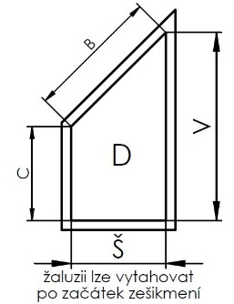
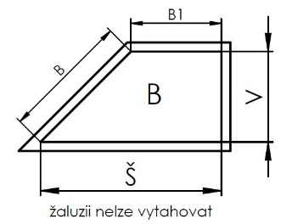
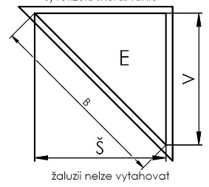
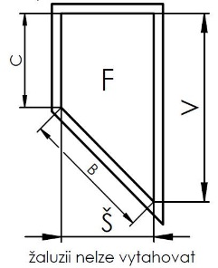
Dimension "B" (mm) | 44 | Entrer la cote "B" en mm

Dimension "B1" (mm) | 45 | Entrer la cote "B1" en mm

Dimension "C" (mm) | 46 | Entrer la cote "C" en mm

Tout selon les conditions générales d’achat et les réglements de réclamations de la société ISOTRA a. s., accessibles sur: |  |  |  |  | http://www.persienneisotra.fr/regles-de-reclamation
Valable du 07.11.2025. |  |  |  |  | http://www.persienneisotra.fr/conditions-generales

